1 - liczebnosc_wiek
Pierwsze rejestracje używanych samochodów osobowych sprowadzonych z zagranicy w Polsce, w latach 2024 - 2025 analizy PZPM na podstawie Centralnej Ewidencji Pojazdów

 | Sty | Lut | Mar | Kwi | Maj | Cze | Lip | Sie | Wrz | Paź | Lis | Gru | RAZEM
2024 | 66,186 | 72,408 | 77,918 | 79,087 | 72,082 | 71,814 | 79,987 | 72,310 | 74,241 | 84,992 | 66,966 | 64,519 | 882,510
2025 | 69,287 | 69,649 | 77,652 | 79,122 | 72,653 | 69,240 | 78,331 | 66,914 | 73,773 | 77,057 | 59,809 | 64,074 | 857,561
%zmiana r/r | 4.7% | -3.8% | -0.3% | 0.0% | 0.8% | -3.6% | -2.1% | -7.5% | -0.6% | -9.3% | -10.7% | -0.7% | -2.8%
Pierwsze rejestracje używanych samochodów osobowych w Polsce 2024 - 2025
 |  |  |  |  |  |  |  |  | Struktura wieku Sty-Gru 2025
 |  |  |  |  |  |  |  |  | Wiek | Liczba pojazdów | Udział %
 |  |  |  |  |  |  |  |  | do 4 lat | 93,738 | 10.93%
 |  |  |  |  |  |  |  |  | 5-10 lat | 301,192 | 35.12%
 |  |  |  |  |  |  |  |  | >10 lat | 462,630 | 53.95%
 |  |  |  |  |  |  |  |  | Razem | 857,560 | 100%

źródło: PZPM na podstawie CEP

2 - EURO_rodzaj_paliwa
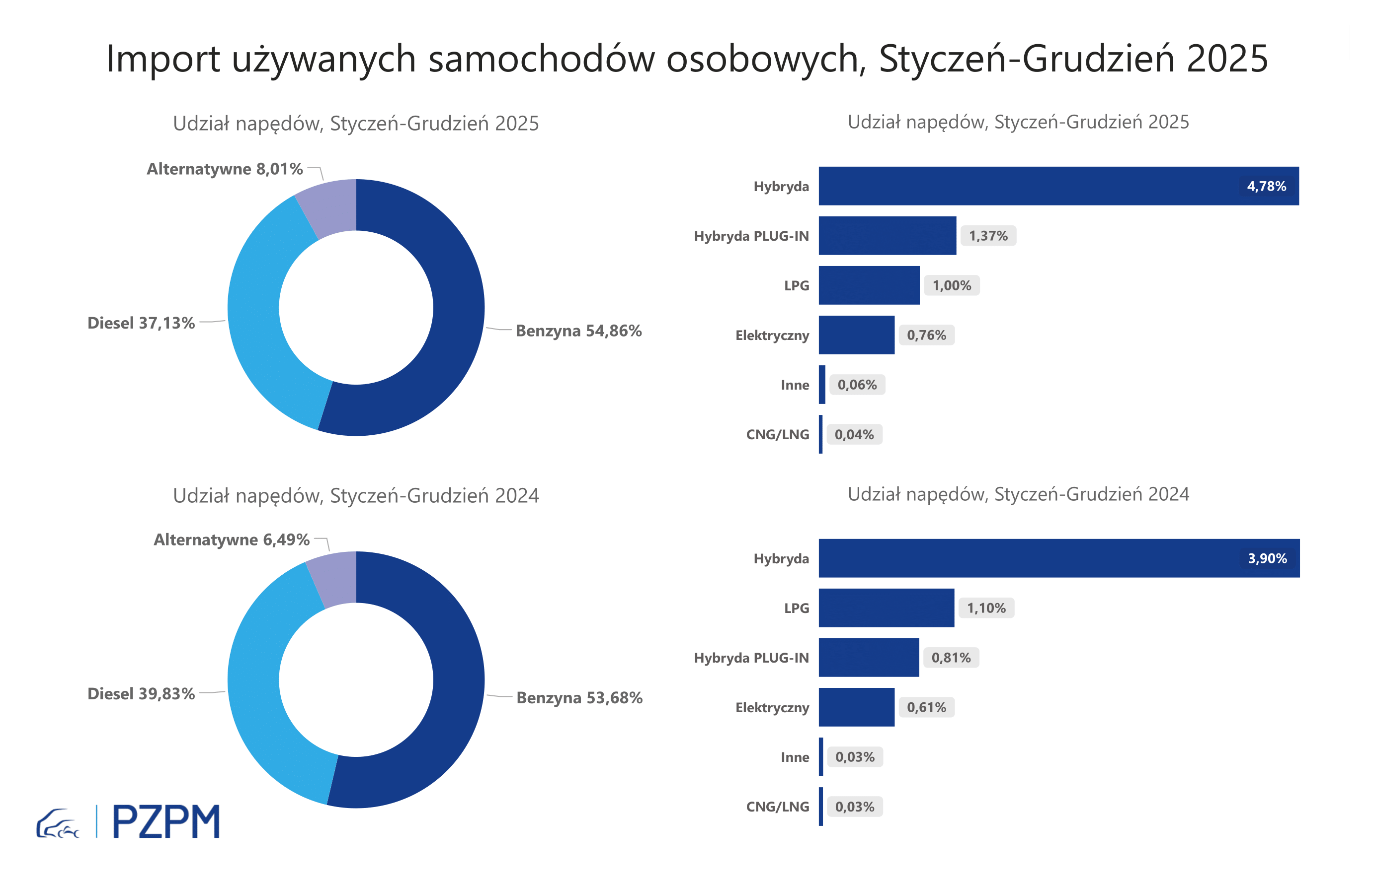
Pierwsze rejestracje używanych samochodów osobowych według rodzaju napędu
Rodzaj napędu | Styczeń-Grudzień 2024 |  | Styczeń-Grudzień 2025 |  | Zmiana % r/r | Zmiana udziału r/r
 | tys. szt. | udział % | tys. szt. | udział %
Benzyna | 473,7 | 53.7% | 470,5 | 54.9% | -0.7% | +1,2 pp
Diesel | 351,5 | 39.8% | 318,4 | 37.1% | -9.4% | -2,7 pp
Pozostałe | 57,3 | 6.5% | 68,7 | 8.0% | 19.9% | +1,5 pp
w tym:
Elektryczny | 5.4 | 0.6% | 6.5 | 0.8% | 19.4% | +0,1 pp
Hybryda | 34.4 | 3.9% | 41.0 | 4.8% | 19.1% | +0,9 pp
Hybryda PLUG-IN | 7.2 | 0.8% | 11.7 | 1.4% | 63.5% | +0,6 pp
LPG | 9.7 | 1.1% | 8.6 | 1.0% | -11.2% | -0,1 pp
CNG/LNG | 0.3 | 0.0% | 0.3 | 0.0% | 7.6% | +0,0 pp
Inne | 0.3 | 0.0% | 0.6 | 0.1% | 83.4% | +0,0 pp

3 - TOP_marki
Pierwsze rejestracje - używane samochody osobowe sprowadzone do Polski - TOP 10 w 2025
Pierwsze rejestracje używanych samochodów osobowych w Polsce*
Lp.** | Marka | Styczeń-Grudzień 2024 | Styczeń-Grudzień 2025 | Zmiana % r/r
1 | VOLKSWAGEN | 86,948 | 80,968 | -6.9%
2 | FORD | 83,123 | 79,394 | -4.5%
3 | OPEL | 79,170 | 74,435 | -6.0%
4 | AUDI | 71,679 | 64,546 | -10.0%
5 | BMW | 56,707 | 54,311 | -4.2%
6 | MERCEDES-BENZ | 42,597 | 44,980 | 5.6%
7 | PEUGEOT | 40,574 | 41,835 | 3.1%
8 | HYUNDAI | 38,703 | 40,417 | 4.4%
9 | RENAULT | 40,514 | 36,987 | -8.7%
10 | VOLVO | 32,408 | 31,484 | -2.9%
* źródło: PZPM na podstawie danych CEP
** kolejność wg rejestracji w 2025 roku

